Carepa
Item | Número de activo codigo Rojo | Serie del Equipo | Número de inventario | Nombre | Marca | Modelo | Sede | Ubicacion | Estado | observación | Vida util | Imagen | profe responsable | Fecha de recepcion
1 | 027797 | 390835 | 151909 | ESTERIOSCOPIO | OPTIKA | SZM-2 | Estudios Ecológicos y Agroambientales, Tulenapa | 101 | Bueno
2 | 027798 | 390839 | 151910 | ESTERIOSCOPIO | OPTIKA | SZM-2 | Estudios Ecológicos y Agroambientales, Tulenapa | 101 | Bueno
3 | 027800 | 390834 | 151912 | ESTERIOSCOPIO | OPTIKA | SZM-2 | Estudios Ecológicos y Agroambientales, Tulenapa | 101 | Bueno
4 | 027801 | 390847 | 151913 | ESTERIOSCOPIO | OPTIKA | SZM-2 | Estudios Ecológicos y Agroambientales, Tulenapa | 101 | Bueno
5 | 027802 | 390841 | 151914 | ESTERIOSCOPIO | OPTIKA | SZM-2 | Estudios Ecológicos y Agroambientales, Tulenapa | 101 | Bueno
6 | 027803 | 390836 | 151915 | ESTERIOSCOPIO | OPTIKA | SZM-2 | Estudios Ecológicos y Agroambientales, Tulenapa | 101 | Bueno
7 | 027804 | 390833 | 151916 | ESTERIOSCOPIO | OPTIKA | SZM-2 | Estudios Ecológicos y Agroambientales, Tulenapa | 101 | Bueno
8 | 027807 | 390843 | 151919 | ESTERIOSCOPIO | OPTIKA | SZM-2 | Estudios Ecológicos y Agroambientales, Tulenapa | 101 | Bueno
9 | 027808 | 390838 | 151920 | ESTERIOSCOPIO | OPTIKA | SZM-2 | Estudios Ecológicos y Agroambientales, Tulenapa | 101 | Bueno
10 | 027810 | 390837 | 151922 | ESTERIOSCOPIO | OPTIKA | SZM-2 | Estudios Ecológicos y Agroambientales, Tulenapa | 101 | Bueno
11 | 027811 | 390844 | 151923 | ESTERIOSCOPIO | OPTIKA | SZM-2 | Estudios Ecológicos y Agroambientales, Tulenapa | 101 | Bueno
12 | 027812 | 390845 | 151924 | ESTERIOSCOPIO | OPTIKA | SZM-2 | Estudios Ecológicos y Agroambientales, Tulenapa | 101 | Bueno
13 | 027813 | 390840 | 151925 | ESTERIOSCOPIO | OPTIKA | SZM-2 | Estudios Ecológicos y Agroambientales, Tulenapa | 101 | Bueno
14 | 027780 | 388881 | 151856 | MICROSCOPIO | OPTIKA | B-352PL | Estudios Ecológicos y Agroambientales, Tulenapa | Enviado al CII | Malo
15 | 027781 | 388884 | 151857 | MICROSCOPIO | OPTIKA | B-352PL | Estudios Ecológicos y Agroambientales, Tulenapa | 101 | Regular |  |  | 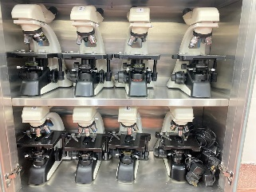
16 | 027782 | 388889 | 151858 | MICROSCOPIO | OPTIKA | B-352PL | Estudios Ecológicos y Agroambientales, Tulenapa | 101 | Regular
17 | 027783 | 388893 | 151859 | MICROSCOPIO | OPTIKA | B-352PL | Estudios Ecológicos y Agroambientales, Tulenapa | Enviado a Medellin | Regular | DADO DE BAJA
18 | 027784 | 388886 | 151860 | MICROSCOPIO | OPTIKA | B-352PL | Estudios Ecológicos y Agroambientales, Tulenapa | Enviado al CII | Malo | DADO DE BAJA
19 | 027786 | 388894 | 151862 | MICROSCOPIO | OPTIKA | B-352PL | Estudios Ecológicos y Agroambientales, Tulenapa | 101 | Regular
20 | 027787 | 388879 | 151863 | MICROSCOPIO | OPTIKA | B-352PL | Estudios Ecológicos y Agroambientales, Tulenapa | Enviado al CII | Malo (ocular izquierdo malo) | DADO DE BAJA
21 | 027788 | 388883 | 151864 | MICROSCOPIO | OPTIKA | B-352PL | Estudios Ecológicos y Agroambientales, Tulenapa | Enviado a Medellin | Regular | DADO DE BAJA
22 | 027789 | 388890 | 151865 | MICROSCOPIO | OPTIKA | B-352PL | Estudios Ecológicos y Agroambientales, Tulenapa | 101 | Regular
23 | 027790 | 388895 | 151866 | MICROSCOPIO | OPTIKA | B-352PL | Estudios Ecológicos y Agroambientales, Tulenapa | Enviado al CII | Malo | DADO DE BAJA
24 | 027791 | 388880 | 151867 | MICROSCOPIO | OPTIKA | B-352PL | Estudios Ecológicos y Agroambientales, Tulenapa | 101 | Regular
25 | 027793 | 388891 | 151869 | MICROSCOPIO | OPTIKA | B-352PL | Estudios Ecológicos y Agroambientales, Tulenapa | Enviado a Medellin | Regular | Dar de baja
26 | 027794 | 388888 | 151870 | MICROSCOPIO | OPTIKA | B-352PL | Estudios Ecológicos y Agroambientales, Tulenapa | 101 | Regular
27 | 027795 | 388885 | 151871 | MICROSCOPIO | OPTIKA | B-352PL | Estudios Ecológicos y Agroambientales, Tulenapa | 101 | Regular
28 | 027796 | 388892 | 151872 | MICROSCOPIO | OPTIKA | B-352PL | Estudios Ecológicos y Agroambientales, Tulenapa | 101 | Regular
29 | 027764 | D0030361 | 158587 | OLLA AUTOCLAVE | WARNING | 25X-1 | Estudios Ecológicos y Agroambientales, Tulenapa | 101 | Bueno
30 | 027763 | D0030379 | 158586 | OLLA AUTOCLAVE | WARNING | 25X-1 | Estudios Ecológicos y Agroambientales, Tulenapa | 103 | Bueno
31 | N/A | 362212 | 204424 | CABINA DE FLUJO LAMINAR | GRUPO C4 | MIN120 | Estudios Ecológicos y Agroambientales, Tulenapa | 101 | Bueno
32 | N/A | 4588739 | 189317 | AUTOCLAVE | PINGLOBAL | 2021/Ref.JPA50LV | Estudios Ecológicos y Agroambientales, Tulenapa | 101 | Bueno |  |  | 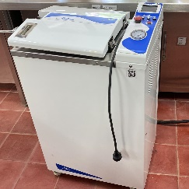
33 | 027766 | 13-16020 | 151470 | INCUBADORA | BINDER | ED-115 | Estudios Ecológicos y Agroambientales, Tulenapa | 101 | Bueno |  |  | 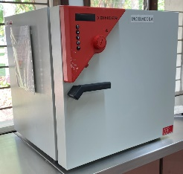
34 | 036210 | 13-16017 | 152753 | INCUBADORA | BINDER | ED-116 | Estudios Ecológicos y Agroambientales, Tulenapa | 101 | Bueno |  |  | 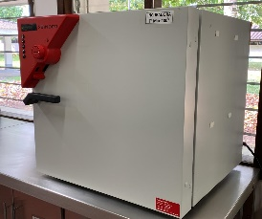
35 | N/A | N/A | 193005 | NEVERA DE 213L | HACEB | H6161FT22 | Estudios Ecológicos y Agroambientales, Tulenapa | 102 | Bueno
36 | N/A | N/A | 193006 | NEVERA DE 213L | HACEB | H6161FT22 | Estudios Ecológicos y Agroambientales, Tulenapa | 103 | Bueno
37 | 027893 | 90356431 | 152752 | NEVERA de 420 litros | Haceb | NEV AS 420L SE 2P DA TI | Estudios Ecológicos y Agroambientales, Tulenapa | 101 | Bueno
38 | N/A | N/A | N/A | ULTRACONGELADOR | THERMO SCIENTIFIC | N/A | Estudios Ecológicos y Agroambientales, Tulenapa | 103 | Bueno
39 | 027722 | J15CDC3VN | 162232 | REFRIGERADOR -20 | INDUSFRIAL | N/A | Estudios Ecológicos y Agroambientales, Tulenapa | 103 | MALO
40 | 027713 | N/A | 162429 | CONGELADOR | ECOFRIAL | ICC-150 | Estudios Ecológicos y Agroambientales, Tulenapa | 103 | MALO
41 | 027777 | 869543 | 153451 | PLANCHA DE CALENTAMIENTO Y AGITACION | SI ANALYTICS | SLHS-110 | Estudios Ecológicos y Agroambientales, Tulenapa | 102 | Bueno
42 |  | 869547 | 153455 | PLANCHA DE CALENTAMIENTO Y AGITACION | SI ANALYTICS | SLHS-110 | Estudios Ecológicos y Agroambientales, Tulenapa | 102 | Bueno
43 | 027879 | 869545 | 153453 | PLANCHA DE CALENTAMIENTO Y AGITACION | SI ANALYTICS | SLHS-110 | Estudios Ecológicos y Agroambientales, Tulenapa | 102 | Bueno
44 | 027880 | 869546 | 153454 | PLANCHA DE CALENTAMIENTO Y AGITACION | SI ANALYTICS | SLHS-110 | Estudios Ecológicos y Agroambientales, Tulenapa | 102 | Bueno
45 | 036180 | 20140915208 | 162426 | PLANCHA DE CALENTAMIENTO Y AGITACION | BENCHMARK | H400HS | Estudios Ecológicos y Agroambientales, Tulenapa | 102 | Bueno
46 | 027194 | 20140915208 | 162587 | PLANCHA DE CALENTAMIENTO Y AGITACION | BENCHMARK | H400HS | Estudios Ecológicos y Agroambientales, Tulenapa | 102 | Bueno |  |  | 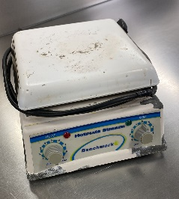
47 | 027196 | 20140915178 | 162588 | PLANCHA DE CALENTAMIENTO Y AGITACION | BENCHMARK | H400HS | Estudios Ecológicos y Agroambientales, Tulenapa | 102 | Bueno
48 | 036177 | 20150311156 | 162430 | PLANCHA DE CALENTAMIENTO Y AGITACION | BENCHMARK | H400HS | Estudios Ecológicos y Agroambientales, Tulenapa | 102 | Bueno
49 | 027729 | 338374 | 162238 | PLANCHA DE CALENTAMIENTO Y AGITACION | VELP SCIENTIFICA | AREC HEATING MAGNETIC STIRRER | Estudios Ecológicos y Agroambientales, Tulenapa | 103 | Bueno |  |  | 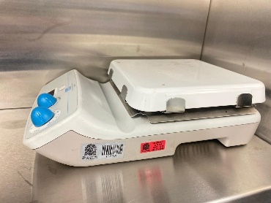
50 | 027730 | 351121 | 162240 | PLANCHA DE CALENTAMIENTO Y AGITACION | VELP SCIENTIFICA | AREC HEATING MAGNETIC STIRRER | Estudios Ecológicos y Agroambientales, Tulenapa | 103 | Bueno |  |  | 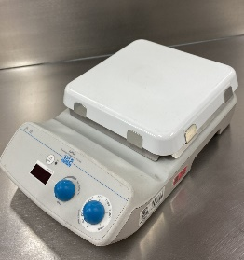
51 | 036227 | 312TAVV1R658 | N/A | MICROONDAS | LG | MH1443XAR /00 | Estudios Ecológicos y Agroambientales, Tulenapa | 103 | MALO |  |  | 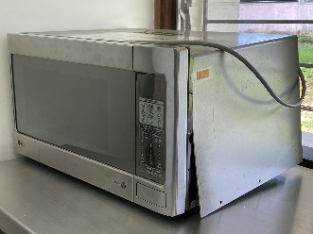
52 | N/A | N/A | SEC-UR-CAR201 | FUENTE DE ALIMENTACION REGULADA | ATTEN | TPR3005T | Estudios Ecológicos y Agroambientales, Tulenapa | 103 | Bueno |  |  | 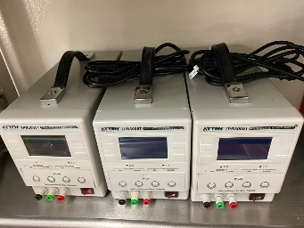
53 | N/A | N/A | SEC-UR-CAR202 | FUENTE DE ALIMENTACION REGULADA | ATTEN | TPR3005T | Estudios Ecológicos y Agroambientales, Tulenapa | 103 | Bueno |  |  | 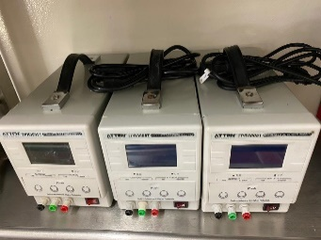
54 | N/A | N/A | SEC-UR-CAR203 | FUENTE DE ALIMENTACION REGULADA | ATTEN | TPR3005T | Estudios Ecológicos y Agroambientales, Tulenapa | 103 | Bueno |  |  | 
55 | 027815 | 2130007649 | 154488 | OSCILOSCOPIO DE ALMACENACENAMIENTO DIGITAL | UNI-T | UTD2102CEX | Estudios Ecológicos y Agroambientales, Tulenapa | 103 | Bueno
56 | 027816 | 2130007645 | 154489 | OSCILOSCOPIO DE ALMACENACENAMIENTO DIGITAL | UNI-T | UTD2102CEX | Estudios Ecológicos y Agroambientales, Tulenapa | 103 | Bueno
57 | 027817 | 2130007648 | 154490 | OSCILOSCOPIO DE ALMACENACENAMIENTO DIGITAL | UNIT | UTD2102CEX | Estudios Ecológicos y Agroambientales, Tulenapa | 103 | Bueno
58 | N/A | 2021070507 | 189320 | BAÑO DE MARIA | LABTECH | LWB-122D | Estudios Ecológicos y Agroambientales, Tulenapa | 101 | Bueno |  |  | 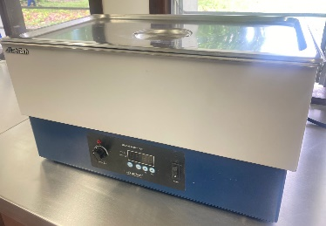
59 | 027771 | LCB472514-0001 | 151471 | BAÑO DE MARIA | LAUDA | AL12 | Estudios Ecológicos y Agroambientales, Tulenapa | 101 | Bueno |  |  | 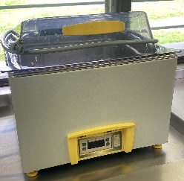
60 | N/A | H140374583 | N/A | VOLTIMETRO DIGITAL | UNIT | UT61 | Estudios Ecológicos y Agroambientales, Tulenapa | 103 | Bueno
61 | N/A | H140374548 | N/A | VOLTIMETRO DIGITAL | UNIT | UT61 | Estudios Ecológicos y Agroambientales, Tulenapa | 103 | Bueno
62 | N/A | H140374599 | N/A | VOLTIMETRO DIGITAL | UNIT | UT61 | Estudios Ecológicos y Agroambientales, Tulenapa | 103 | Bueno
63 | N/A | H140374597 | N/A | VOLTIMETRO DIGITAL | UNIT | UT61 | Estudios Ecológicos y Agroambientales, Tulenapa | 103 | Bueno
64 | 027202 | 14004215 | 154487 | GENERADOR DE FUNCIONES O DE ONDAS | UNIT | UTG9010C | Estudios Ecológicos y Agroambientales, Tulenapa | 103 | Bueno
65 | 027200 | 14004217 | 154485 | GENERADOR DE FUNCIONES O DE ONDAS | UNIT | UTG9010C | Estudios Ecológicos y Agroambientales, Tulenapa | 103 | Bueno
66 | 027201 | 14004211 | 154486 | GENERADOR DE FUNCIONES O DE ONDAS | UNIT | UTG9010C | Estudios Ecológicos y Agroambientales, Tulenapa | 103 | Bueno
67 | 002676 | CX31RBSFA | 158588 | MICROSCOPIO BINOCULAR | OLYMPUS | OLYMPUS | Estudios Ecológicos y Agroambientales, Tulenapa | 103 | Malo
68 | N/A | N/A | N/A | BASCULA DIGITAL | ICM | ICM | Estudios Ecológicos y Agroambientales, Tulenapa | 103 | Bueno |  |  | 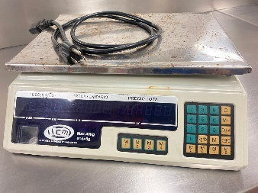
69 | 027725 | D209405692 | N/A | BALANZA DE HUMEDAD | SHIMADZU | MOC63u | Estudios Ecológicos y Agroambientales, Tulenapa | 103 | Bueno |  |  | 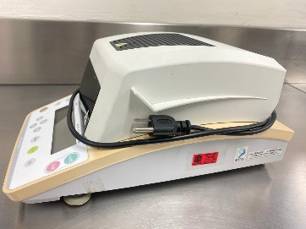
70 | 027778 | 500520 | 152405 | BALANZA ANALITICA | PRECISA | XB220A | Estudios Ecológicos y Agroambientales, Tulenapa | 102 | Bueno
71 | 027224 | 500520 | 152406 | BALANZA ANALITICA | PRECISA | XB220A | Estudios Ecológicos y Agroambientales, Tulenapa | APARTADO | Malo
72 | 027770 | 11933-07 | 151167 | CENTRIFUGA | HETTICH | EBA 20 | Estudios Ecológicos y Agroambientales, Tulenapa | 102 | Bueno
73 | 027765 | N/A | 158272 | DESTILADOR DE AGUA | CENTRO DE INSTRUMENTOS UDEA | EWD-911 | Estudios Ecológicos y Agroambientales, Tulenapa | 102 | Bueno
74 | 036295 | N/A | 155645 | KIT PORTATIL DE MECANICA AMARILLA | CIENCO | N/A | Estudios Ecológicos y Agroambientales, Tulenapa | 103 | Bueno |  |  | 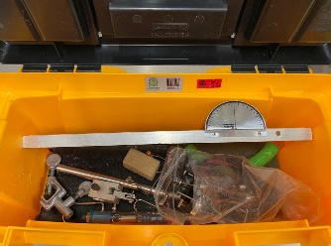
75 | 036293 | N/A | 155643 | KIT PORTATIL DE MECANICA AMARILLA | CIENCO | N/A | Estudios Ecológicos y Agroambientales, Tulenapa | 103 | Bueno
76 | 036294 | N/A | 155644 | KIT PORTATIL DE MECANICA AMARILLA | CIENCO | N/A | Estudios Ecológicos y Agroambientales, Tulenapa | 103 | Bueno
77 | 036303 | N/A | 155638 | EQUIPO DE METROLOGIA MALETA PLATIADA | CIENCO | N/A | Estudios Ecológicos y Agroambientales, Tulenapa | 103 | Bueno
78 | 036302 | N/A | 155637 | EQUIPO DE METROLOGIA MALETA PLATIADA | CIENCO | N/A | Estudios Ecológicos y Agroambientales, Tulenapa | 103 | Bueno
79 | 036304 | N/A | 155639 | EQUIPO DE METROLOGIA MALETA PLATIADA | CIENCO | N/A | Estudios Ecológicos y Agroambientales, Tulenapa | 103 | Bueno
80 | N/A | N/A | 155649 | TABLEROS ELETRONICOS | CIENCO | N/A | Estudios Ecológicos y Agroambientales, Tulenapa | 103 | Bueno
81 | N/A | N/A | 155650 | TABLEROS ELETRONICOS | CIENCO | N/A | Estudios Ecológicos y Agroambientales, Tulenapa | 103 | Bueno
82 | N/A | N/A | 155651 | TABLEROS ELETRONICOS | CIENCO | N/A | Estudios Ecológicos y Agroambientales, Tulenapa | 103 | Bueno
83 | 027767 | 13-16178 | 152407 | HORNO CONVENCIONAL 300° C | BINDER | ED-115 | Estudios Ecológicos y Agroambientales, Tulenapa | 102 | Bueno |  |  | 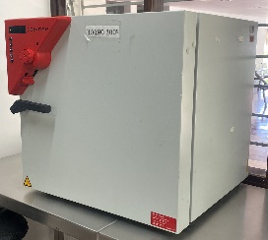
84 | 027721 | 41818757 | 158868 | HORNO | THERMO SCIENTIFIC | HERATHERM | Estudios Ecológicos y Agroambientales, Tulenapa | 103 | Malo
85 | 027720 | 41818755 | 158867 | HORNO | THERMO SCIENTIFIC | HERATHERM | Estudios Ecológicos y Agroambientales, Tulenapa | 103 | Malo
87 | 027229 | N/A | 163293 | PHMETRO DIGITAL | HANNA | HI 5522 | Estudios Ecológicos y Agroambientales, Tulenapa | 101 | Sonda mala |  |  | 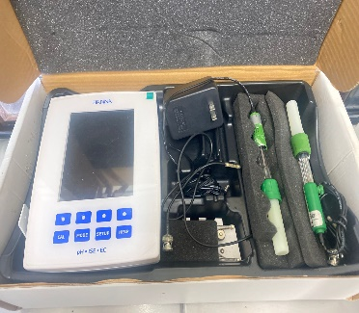
88 | N/A | N/A | 158702 | MAGNETOS | N Y S | N/A | Estudios Ecológicos y Agroambientales, Tulenapa | 103 | Bueno
89 | N/A | N/A | 150703 | MAGNETOS | N Y S | N/A | Estudios Ecológicos y Agroambientales, Tulenapa | 103 | Bueno
90 | N/A | N/A | 150704 | MAGNETOS | N Y S | N/A | Estudios Ecológicos y Agroambientales, Tulenapa | 103 | Bueno
91 | 036296 | N/A | 155634 | JUEGO DE PESAS | CIENCO | N/A | Estudios Ecológicos y Agroambientales, Tulenapa | 103 | Bueno
92 | 036297 | N/A | 155635 | JUEGO DE PESAS | CIENCO | N/A | Estudios Ecológicos y Agroambientales, Tulenapa | TURBO | Bueno
93 | 036298 | N/A | 155636 | JUEGO DE PESAS | CIENCO | N/A | Estudios Ecológicos y Agroambientales, Tulenapa | 103 | Bueno
94 | 036299 | N/A | 155646 | EQUIPO DE OPTICA | Laboratorio cienco | N/A | Estudios Ecológicos y Agroambientales, Tulenapa | 103 | Bueno |  |  | 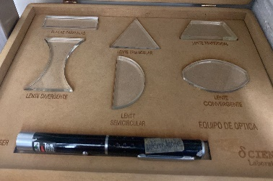
95 | 036300 | N/A | 155647 | EQUIPO DE OPTICA | Laboratorio cienco | N/A | Estudios Ecológicos y Agroambientales, Tulenapa | 103 | Bueno
96 | 036301 | N/A | 155648 | EQUIPO DE OPTICA | Laboratorio cienco | N/A | Estudios Ecológicos y Agroambientales, Tulenapa | 103 | Bueno
97 | 027821 | N/A | 162339 | BALANZA DE PENDULO | CHOKIN | N/A | Estudios Ecológicos y Agroambientales, Tulenapa | 103 | Bueno
98 | 027822 | N/A | 162340 | BALANZA DE PENDULO | CHOKIN | N/A | Estudios Ecológicos y Agroambientales, Tulenapa | 103 | Bueno
99 | 027820 | N/A | 162338 | BALANZA DE PENDULO | CHOKIN | N/A | Estudios Ecológicos y Agroambientales, Tulenapa | 103 | Bueno
100 | 036307 | N/A | 162346 | JUEGO DE LENTES CONVERGENTE | CIENCO | N/A | Estudios Ecológicos y Agroambientales, Tulenapa | 103 | Bueno
101 | 036305 | N/A | 162344 | JUEGO DE LENTES CONVERGENTE | CIENCO | N/A | Estudios Ecológicos y Agroambientales, Tulenapa | 103 | Bueno
102 | 036306 | N/A | 162345 | JUEGO DE LENTES CONVERGENTE | CIENCO | N/A | Estudios Ecológicos y Agroambientales, Tulenapa | 103 | Bueno
103 | N/A | N/A | N/A | REOSTATO 600AMP | RHEOSTAT | N/A | Estudios Ecológicos y Agroambientales, Tulenapa | 103 | Bueno | 9 UNIDADES
104 | 027188 | 05,08,2014 | 160714 | BALANZA DE BRAZO | OHAUS | D568,90S | Estudios Ecológicos y Agroambientales, Tulenapa | TURBO | Bueno
106 | N/A | N/A | N/A | DOS DESECADORES | BRAUM | N/A | Estudios Ecológicos y Agroambientales, Tulenapa | 102 | Bueno
107 | N/A | 18j10136 | N/A | MICROPIPETA 0.5-10UI | BRAND | 704770 | Estudios Ecológicos y Agroambientales, Tulenapa | 103 | Bueno
108 | N/A | 18j09406 | N/A | MICROPIPETA 0.5-10UI | BRAND | 704770 | Estudios Ecológicos y Agroambientales, Tulenapa | 103 | Bueno
109 | N/A | 18h94057 | N/A | MICROPIPETA 0.5-10UI | BRAND | 704770 | Estudios Ecológicos y Agroambientales, Tulenapa | 103 | Bueno
110 | N/A | 18h9459 | N/A | MICROPIPETA 0.5-10UI | BRAND | 704770 | Estudios Ecológicos y Agroambientales, Tulenapa | 103 | Bueno
111 | N/A | 17K15651 | N/A | MICROPIPETA 10-100UI | BRAND | 704774 | Estudios Ecológicos y Agroambientales, Tulenapa | 103 | Bueno
112 | N/A | 17K15652 | N/A | MICROPIPETA 10-100UI | BRAND | 704774 | Estudios Ecológicos y Agroambientales, Tulenapa | 103 | Bueno
113 | N/A | 17K15653 | N/A | MICROPIPETA 10-100UI | BRAND | 704774 | Estudios Ecológicos y Agroambientales, Tulenapa | 103 | Bueno
114 | N/A | 17K17701 | N/A | MICROPIPETA 100-1000UI | BRAND | 704780 | Estudios Ecológicos y Agroambientales, Tulenapa | 103 | Bueno
115 | N/A | 17K17702 | N/A | MICROPIPETA 100-1000UI | BRAND | 704780 | Estudios Ecológicos y Agroambientales, Tulenapa | 103 | Bueno
116 | N/A | 17K17699 | N/A | MICROPIPETA 100-1000UI | BRAND | 704780 | Estudios Ecológicos y Agroambientales, Tulenapa | 103 | Bueno
117 | N/A | 18E3365 | N/A | MICROPIPETA 500-5000UI | BRAND | 704782 | Estudios Ecológicos y Agroambientales, Tulenapa | APARTADO | Bueno |  |  | N/A
118 | N/A | N/A | N/A | LIENZA | UYUSTOOL | HUV030 | Estudios Ecológicos y Agroambientales, Tulenapa | 103 | Bueno | 3 UNIDADES
119 | 036185 |  | 159798 | BOMBA DE VACIO | GAST | DA-P704AA | Estudios Ecológicos y Agroambientales, Tulenapa | 102 | Bueno
120 | 027727 | E22827 | 158585 | BOMBA DE VACIO | WELCH | 2534B -01 A | Estudios Ecológicos y Agroambientales, Tulenapa | 103 | Bueno
121 | N/A | 110011270 | 193004 | ROTAVAPORADOR | BUCHI | ROTAVAPOR R-100 | Estudios Ecológicos y Agroambientales, Tulenapa | 102 | Bueno
122 | N/A | US2003A002 | 203841 | CROMATOGRAFO DE GASES Y MASAS | AGILENT | 8890 GC SYSTEM | Estudios Ecológicos y Agroambientales, Tulenapa | 102 | Bueno
123 | N/A | 340D2814303171402N0040 | 206220 | DESHUMIFICADOR | KEYSTONE | KSTAD506PE | Estudios Ecológicos y Agroambientales, Tulenapa | 102 | Bueno |  |  | 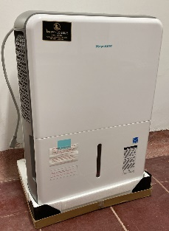
124 | 001206 | 2014112709 | 159796 | MUFLA | DLABTECH | LeF -105s-2 | Estudios Ecológicos y Agroambientales, Tulenapa | 102 | Bueno
125 | 001207 | 2L5T26¿7214 | 162242 | ESPECTROFOTOMETRO | THERMO SCIENTIFIC | G10S UV-Vis | Estudios Ecológicos y Agroambientales, Tulenapa | 103 | Bueno
126 | N/A | 9A3Z239013 | 189315 | ESPECTROFOTOMETRO | THERMO SCIENTIFIC | GENESIS 50 | Estudios Ecológicos y Agroambientales, Tulenapa | 101 | Bueno
127 | N/A | VB216N0024025 | 189322 | VORTEX | DLABTECH | MX-S | Estudios Ecológicos y Agroambientales, Tulenapa | 102 | Bueno
128 | N/A | 2021-169833 | 189314 | CABINA DE EXTRACCION | ESCO | EFQ-4UDCVW-9 | Estudios Ecológicos y Agroambientales, Tulenapa | 102 | Bueno
130 | N/A | N/A | N/A | Molino | CORONA | N/A | Estudios Ecológicos y Agroambientales, Tulenapa | 103 | Bueno | DONACION DE ESTUDIANTES
131 | N/A | N/A | N/A | Pica todo | CORONA | N/A | Estudios Ecológicos y Agroambientales, Tulenapa | 103 | Bueno | DONACION DE ESTUDIANTES
132 | N/A | N/A | N/A | CINTA METRICA 30 METROS | FORTE | N/A | Estudios Ecológicos y Agroambientales, Tulenapa | 103 | Bueno | 3 UNIDADES
133 | N/A | CE2211732 | 204419 | ESTERIOSCOPIO | EUROMEX | EDUBLUE | Estudios Ecológicos y Agroambientales, Tulenapa | 101 | Bueno
134 | N/A | 3F82589 | 209281 | MICROSCOPIO BINOCULAR | OLYMPUS | CX23LEDRFS1 | Estudios Ecológicos y Agroambientales, Tulenapa | 101 | Bueno
135 | N/A | 3F82590 | 209283 | MICROSCOPIO BINOCULAR | OLYMPUS | CX23LEDRFS1 | Estudios Ecológicos y Agroambientales, Tulenapa | 101 | Bueno
136 | N/A | 3F82584 | 209284 | MICROSCOPIO BINOCULAR | OLYMPUS | CX23LEDRFS1 | Estudios Ecológicos y Agroambientales, Tulenapa | 101 | Bueno
137 | N/A | 3F82593 | 209282 | MICROSCOPIO BINOCULAR | OLYMPUS | CX23LEDRFS1 | Estudios Ecológicos y Agroambientales, Tulenapa | 101 | Bueno
138 | N/A | 110-240v/50-60hz | 204311 | MICROSCOPIO BINOCULAR | EUROMEX | ISCOPER | Estudios Ecológicos y Agroambientales, Tulenapa | 101 | Bueno
139 | N/A | 240408-02683 | 209297 | NEVERA 470L | CHALLENGER | CR-470 | Estudios Ecológicos y Agroambientales, Tulenapa | 101 | Bueno
140 | N/A | N/A | 207468 | NEVERA 394L | MABE | RMP400FLCG1 | Estudios Ecológicos y Agroambientales, Tulenapa | 101 | Bueno
141 |  | 44386326 | 195745 | Micropipeta 1000UL | SARTORIUS | N/A | Estudios Ecológicos y Agroambientales, Tulenapa | 103 | Bueno |  |  | 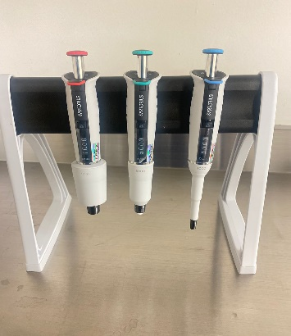
142 |  | 44385960 | 195746 | Micropipeta 5000UL | SARTORIUS | N/A | Estudios Ecológicos y Agroambientales, Tulenapa | 103 | Bueno
143 |  | 44283128 | 195747 | Micropipeta 10000UL | SARTORIUS | N/A | Estudios Ecológicos y Agroambientales, Tulenapa | 103 | Bueno
144 |  |  | 214374 | Balanza de precision
145 |  |  | 214375 | Agitador Magnetico
146 |  |  | 214376 | Agitador Magnetico
147 |  |  | 214377 | Congelador Vertical 1001
148 |  |  | 196437 | Kit Probador de Ph
149
150
151
152

